Erläuterung
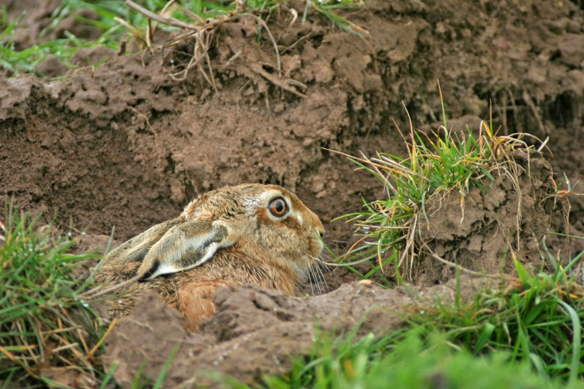
Feldhasenberechnung
zur Ermittlung von Zuwachs und Bejagungsempfehlung
Sehr geehrte Nutzerin des Formulars zur Feldhasenberechnung,
sehr geehrter Nutzer,
diese Seite dient dazu, Ihnen die Eingabe der Daten Ihrer Taxationsergebnisse und die daraus resultierenden Ergebnisse zu erläutern. Sie erreichen das eigentliche Formular über das Tabellenblatt "Formular Feldhasenberechnung" am unteren Bildrand neben dem soeben geöffneten Tabellenblatt "Erläuterung".
Grundsätzlich sind Eingaben nur in den weißen Feldern möglich, die anderen Felder sind für die Bearbeitung gesperrt, da sie teilweise Formeln zur Berechnung der Daten enthalten. Für die korrekte Auswertung der Daten und die Identifikation der Hegegemeinschaft müssen alle weißen Felder ausgefüllt werden
Bitte tragen Sie zuerst den Namen Ihrer Hegegemeinschaft in das oberste weiße Feld ein. Anschließend werden die Felder für Fahrtstrecke (Wert bitte in Metern angeben) und taxierte Fläche ausgefüllt und die Anzahl der gezählten Feldhasen eingetragen.
Zu guter Letzt benötigt das Formular nur noch die Gesamtfläche bzw. Feldfläche der Hegegemeinschaft (HG).
Sie erhalten nun verschiedene Ergebnisse. Links unten findet sich zur Eigenkontrolle der Anteil der taxierten Fläche an der Feldfläche der Hegegemeinschaft (blau). Dieser Wert sollte über 20% liegen.
Rechts oben erhalten Sie eine Übersicht über den Feldhasenbesatz bei der Frühjahrs- und Herbsttaxation, bzw. den Zuwachs (grün).
Rechts unten erhalten Sie die entsprechende Bejagungsempfehlung. Dieser wird aus dem Herbstbesatz und dem Zuwachs gemäß der Tabelle im entsprechenden Erlass berechnet. Das Ergebnis wird aufgeteilt nach Entnahmerate pro 100 ha (orange) und der insgesamt möglichen Hasenstrecke in Ihrer Hegegemeinschaft (gelb)
Bitte speichern Sie nach erfolgter Eingabe die Tabelle ab und verwenden Sie im Namen der Datei auch den Namen Ihrer Hegegemeinschaft. Anschließend kann die Datei per E-Mail an die zuständige untere Jagdbehörde versandt werden.
Eingabeformular zur Feldhasentaxation

© HMUKLV 2016

 | Jagdjahr: |  | 2021/2022
 | Landkreis:
 | Hegegemeinschaft:

 | Frühjahr | Herbst |  | Frühjahrsbesatz | Herbstbesatz | Zuwachs
Fahrtstrecke [m] | 2,300 | 2,300 |  | 20.0 Hasen/100ha | 40.0 Hasen/100ha | 100.00%
Taxierte Fläche [ha] | 600 | 600
Gezählte Feldhasen | 120 | 240
 |  |  |  | Bejagungsempfehlung:
Gesamtfläche HG [ha] | 8,000 |  |  | Zuwachs | Anteil | Entnahmerate
Feldfläche HG [ha] | 2,000 |  |  | positiv | Max. 90% des Zuwachses | 18.0 Hasen/100 ha

 | Frühjahr | Herbst |  | Maximal mögliche Hasenstrecke in der Hegegemeinschaft
Taxierte Fläche [%] | 30% | 30% |  | 360 Hasen

Eingaben können nur in den weiß hinterlegten Feldern getätigt werden.

Formular Feldhasenberechnung
Eingabeformular zur Feldhasentaxation

Feldhasenberechnung
zur Ermittlung von Zuwachs und Bejagungsempfehlung

© HMUKLV 2017

 | Jagdjahr: |  | 2021/2022
 | Landkreis:
 | Hegegemeinschaft:

 | Frühjahr | Herbst |  | Frühjahrsbesatz | Herbstbesatz | Zuwachs
Fahrtstrecke [m] | 2,300 | 2,300 |  | 10.2 Hasen/100ha | 10.2 Hasen/100ha | 0.00%
Taxierte Fläche [ha] | 600 | 600
Gezählte Feldhasen | 61 | 61
 |  |  |  | Bejagungsempfehlung:
Gesamtfläche HG [ha] | 8,000 |  |  | Zuwachs | Anteil | Entnahmerate
Feldfläche HG [ha] | 2,000 |  |  | kein Zuwachs | Max. 10% des Herbstbesatzes | 1.0 Hasen/100 ha

 | Frühjahr | Herbst |  | Maximal mögliche Hasenstrecke in der Hegegemeinschaft
Taxierte Fläche [%] | 30% | 30% |  | 20 Hasen

Eingaben können nur in den weiß hinterlegten Feldern getätigt werden.

